Test cases
Item Test | HTD
Test requirement | Ensure that all features listed below work properly without any errors when using the below browsers. - Edge in latest version - Google Chrome in latest version
Tester | Hoàng Tiến Đạt
Pass | Fail | NT | N/A | Number of Test cases
29 | 1 | 0 | 0 | 30
% | % | % | %

ID | Test Case Description | Pre-condition | Test Case Procedure | Expected Output | Result | Test date | Tester | Note
 | Tìm kiếm
TC-001 | Kiểm tra chức năng tìm kiếm với từ khóa chính xác | Truy cập trang chủ | Nhập từ khóa chính xác và nhấn Enter | Hiển thị kết quả chính xác theo từ khóa | Pass | 2024-12-12 | Hoàng Tiến Đạt
TC-002 | Kiểm tra chức năng tìm kiếm với từ khóa viết không dấu | Truy cập trang chủ | Nhập từ khóa không dấu và nhấn Enter | Hiển thị kết quả chính xác dù không dấu | Pass | 2024-12-12 | Hoàng Tiến Đạt
TC-003 | Kiểm tra chức năng tìm kiếm với từ khóa sai chính tả | Truy cập trang chủ | Nhập từ khóa sai chính tả và nhấn Enter | Hiển thị gợi ý gần đúng hoặc thông báo lỗi | Pass | 2024-12-12 | Hoàng Tiến Đạt | Bug_1
 | Bộ lọc |  |  |  |  | 2024-12-12
TC-004 | Kiểm tra tìm kiếm không ra kết quả | Truy cập trang chủ | Nhập từ khóa không có trong hệ thống và nhấn Enter | Thông báo không tìm thấy kết quả | Pass | 2024-12-12 | Hoàng Tiến Đạt | Bug_2
TC-005 | Kiểm tra bộ lọc sự kiện hiển thị game miễn phí | Truy cập trang 'Cửa hàng' | Chọn bộ lọc 'Sự kiện' và kiểm tra kết quả | Hiển thị danh sách game miễn phí | Pass | 2024-12-12 | Hoàng Tiến Đạt
TC-006 | Kiểm tra bộ lọc thể loại hiển thị đúng kết quả | Truy cập trang 'Cửa hàng' | Chọn một thể loại cụ thể và kiểm tra kết quả | Hiển thị đúng danh sách theo thể loại | Pass | 2024-12-12 | Hoàng Tiến Đạt
TC-007 | Kiểm tra chọn nhiều thể loại cùng lúc | Truy cập trang 'Cửa hàng' | Chọn nhiều thể loại cùng lúc và kiểm tra kết quả | Hiển thị kết quả tương ứng với các thể loại đã chọn | Pass | 2024-12-12 | Hoàng Tiến Đạt
TC-008 | Kiểm tra cập nhật danh sách game khi thay đổi bộ lọc | Truy cập trang 'Cửa hàng' | Thay đổi bộ lọc và kiểm tra danh sách cập nhật | Danh sách game được cập nhật tức thời | Pass | 2024-12-12 | Hoàng Tiến Đạt
TC-009 | Kiểm tra chế độ hiển thị tất cả trò chơi | Truy cập trang 'Cửa hàng' | Chọn chế độ hiển thị 'Tất cả' và kiểm tra danh sách | Hiển thị toàn bộ trò chơi | Pass | 2024-12-12 | Hoàng Tiến Đạt
TC-010 | Kiểm tra chế độ hiển thị trò chơi có thể thuê | Truy cập trang 'Cửa hàng' | Chọn chế độ hiển thị 'Có thể thuê' và kiểm tra danh sách | Chỉ hiển thị trò chơi có thể thuê | Pass | 2024-12-12 | Hoàng Tiến Đạt
TC-011 | Kiểm tra chế độ hiển thị trò chơi có thể mua | Truy cập trang 'Cửa hàng' | Chọn chế độ hiển thị 'Có thể mua' và kiểm tra danh sách | Chỉ hiển thị trò chơi có thể mua | Pass | 2024-12-12 | Hoàng Tiến Đạt
TC-012 | Kiểm tra giao diện hiển thị danh sách trò chơi | Truy cập trang 'Cửa hàng' | Quan sát giao diện danh sách game | Giao diện hiển thị đầy đủ, không lỗi | Pass | 2024-12-12 | Hoàng Tiến Đạt
TC-013 | Kiểm tra thông tin tên game hiển thị đúng | Truy cập trang 'Cửa hàng' | Kiểm tra tên game hiển thị trong danh sách | Tên game hiển thị chính xác | Pass | 2024-12-12 | Hoàng Tiến Đạt
TC-014 | Kiểm tra thông tin mô tả ngắn hiển thị đúng | Truy cập trang 'Cửa hàng' | Kiểm tra mô tả game hiển thị trong danh sách | Mô tả game hiển thị chính xác | Fail | 2024-12-12 | Hoàng Tiến Đạt | 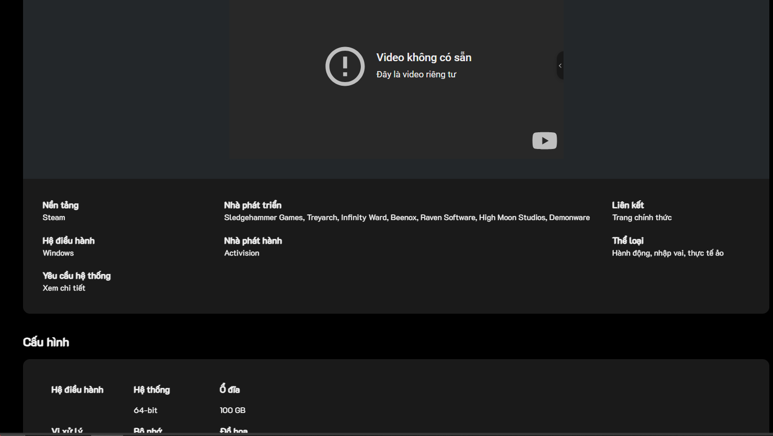
TC-015 | Kiểm tra icon đại diện của trò chơi | Truy cập trang 'Cửa hàng' | Kiểm tra icon đại diện của game trong danh sách | Icon đại diện của game hiển thị đúng | Pass | 2024-12-12 | Hoàng Tiến Đạt
TC-016 | Kiểm tra trạng thái miễn phí/trả phí hiển thị đúng | Truy cập trang 'Cửa hàng' | Kiểm tra trạng thái miễn phí/trả phí của game | Trạng thái miễn phí/trả phí hiển thị đúng | Pass | 2024-12-12 | Hoàng Tiến Đạt
TC-017 | Kiểm tra nhấn vào tên game dẫn đến trang chi tiết | Truy cập trang 'Cửa hàng' | Nhấn vào tên game để kiểm tra liên kết đến trang chi tiết | Chuyển đến đúng trang chi tiết của game | Pass | 2024-12-12 | Hoàng Tiến Đạt
TC-018 | Kiểm tra chức năng thêm vào danh sách yêu thích | Truy cập trang 'Cửa hàng' | Nhấn icon trái tim để thêm vào danh sách yêu thích | Game được thêm vào danh sách yêu thích | Pass | 2024-12-12 | Hoàng Tiến Đạt
TC-019 | Kiểm tra danh sách yêu thích đồng bộ với tài khoản | Truy cập trang 'Cửa hàng' | Đăng nhập và kiểm tra danh sách yêu thích đồng bộ | Danh sách yêu thích đồng bộ với tài khoản | Pass | 2024-12-12 | Hoàng Tiến Đạt
TC-020 | Kiểm tra hiển thị thông tin tài khoản người dùng | Đăng nhập tài khoản | Quan sát thông tin tài khoản trên giao diện | Thông tin tài khoản hiển thị chính xác | Pass | 2024-12-12 | Hoàng Tiến Đạt
TC-021 | Kiểm tra số dư tài khoản hiển thị đúng | Đăng nhập tài khoản | Quan sát số dư tài khoản trên giao diện | Số dư tài khoản hiển thị chính xác | Pass | 2024-12-12 | Hoàng Tiến Đạt
TC-022 | Kiểm tra chức năng nạp tiền hoạt động chính xác | Đăng nhập tài khoản | Nhấn vào nút nạp tiền và kiểm tra chức năng | Chuyển đến giao diện nạp tiền an toàn | Pass | 2024-12-12 | Hoàng Tiến Đạt
TC-023 | Kiểm tra nút '+' bên cạnh số dư hoạt động đúng | Đăng nhập tài khoản | Nhấn vào nút '+' để nạp tiền | Chức năng nạp tiền hoạt động đúng | Pass | 2024-12-12 | Hoàng Tiến Đạt
TC-024 | Kiểm tra giao diện nạp tiền an toàn | Đăng nhập tài khoản | Kiểm tra giao diện nạp tiền mở ra đúng | Giao diện nạp tiền mở ra đúng | Pass | 2024-12-12 | Hoàng Tiến Đạt
TC-025 | Kiểm tra chức năng lọc game theo tên nhà phát hành | Truy cập trang 'Cửa hàng' | Chọn nhà phát hành và kiểm tra kết quả | Hiển thị danh sách game từ nhà phát hành | Pass | 2024-12-12 | Hoàng Tiến Đạt
TC-026 | Kiểm tra tìm kiếm game với khoảng trắng dư thừa | Truy cập trang chủ | Nhập từ khóa với khoảng trắng dư thừa và kiểm tra | Hiển thị kết quả chính xác dù có khoảng trắng | Pass | 2024-12-12 | Hoàng Tiến Đạt
TC-027 | Kiểm tra lỗi giao diện khi tìm kiếm từ khóa đặc biệt | Truy cập trang chủ | Nhập ký tự đặc biệt và kiểm tra kết quả hiển thị | Thông báo lỗi hoặc bỏ qua ký tự đặc biệt | Pass | 2024-12-12 | Hoàng Tiến Đạt
TC-028 | Kiểm tra chức năng lọc game nhiều thể loại phức tạp | Truy cập trang 'Cửa hàng' | Chọn nhiều thể loại phức tạp và kiểm tra kết quả | Hiển thị đúng danh sách theo bộ lọc phức tạp | Pass | 2024-12-12 | Hoàng Tiến Đạt
TC-029 | Kiểm tra giao diện danh sách game không bị lỗi hiển thị | Truy cập trang 'Cửa hàng' | Quan sát danh sách game hiển thị | Danh sách game hiển thị đúng | Pass | 2024-12-12 | Hoàng Tiến Đạt
TC-030 | Kiểm tra nội dung trò chơi đồng bộ với bộ lọc | Truy cập trang 'Cửa hàng' | Thay đổi bộ lọc và kiểm tra nội dung trò chơi | Nội dung game được cập nhật đúng theo bộ lọc | Pass | 2024-12-12 | Hoàng Tiến Đạt

